상품제안서
이노젠 아이쿨러 에어 급속냉각 에어컨 선풍기 | 상품코드: F24024

 |  |  |  |  |  |  | 02-412-0044 | www.easy1.co.kr
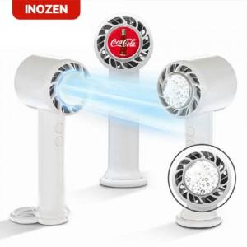

【상세/제작정보】 | - 인쇄 33mm 원형 / 풀컬러, 레이저 인쇄 -박스당 입수량 : 50개 박스당 택배비 : 박스당 5000원(vat별도)

【인쇄/포장옵션】 | 레이저, 풀칼라 / 포장지포장

【공급단가】 | 수량 | 50~ | 100~ | 500~ | 1,000~ | 2,000~
*VAT별도 | 단가 | 15,340원 | 15,080원 | 14,820원 | 14,560원 | 14,300원

【상품 URL】 | http://www.easy1.co.kr/src/goods_detail.php?gdno=24024

